Citas por Especialidad
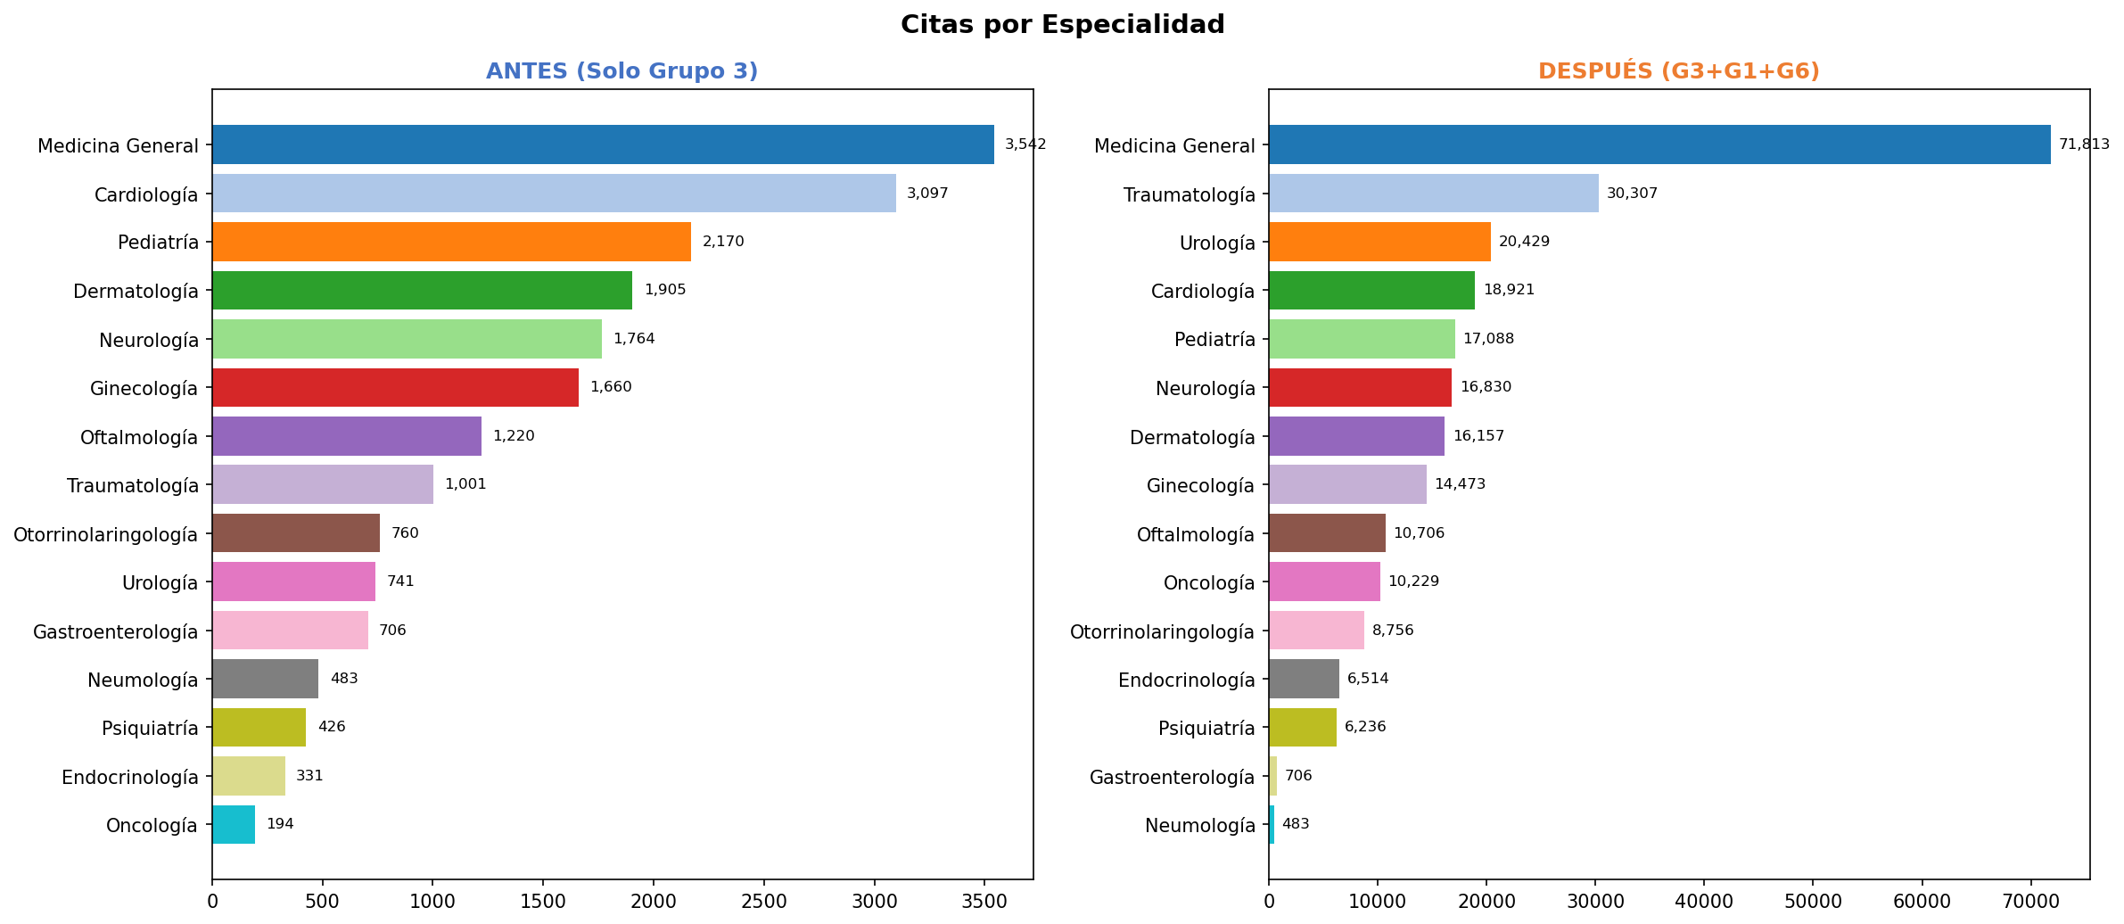
Citas por Especialidad — Antes y Después (G3+G1+G6)

Especialidad | Antes (G3) | Especialidad | Después (G3+G1+G6) | Diferencia
Medicina General | 3,542 | Medicina General | 71,813 | +68,271
Cardiología | 3,097 | Traumatología | 30,307 | +29,306
Pediatría | 2,170 | Urología | 20,429 | +19,688
Dermatología | 1,905 | Cardiología | 18,921 | +15,824
Neurología | 1,764 | Pediatría | 17,088 | +14,918
Ginecología | 1,660 | Neurología | 16,830 | +15,066
Oftalmología | 1,220 | Dermatología | 16,157 | +14,252
Traumatología | 1,001 | Ginecología | 14,473 | +12,813
Otorrinolaringología | 760 | Oftalmología | 10,706 | +9,486
Urología | 741 | Oncología | 10,229 | +10,035
Gastroenterología | 706 | Otorrinolaringología | 8,756 | +7,996
Neumología | 483 | Endocrinología | 6,514 | +6,183
Psiquiatría | 426 | Psiquiatría | 6,236 | +5,810
Endocrinología | 331 | Gastroenterología | 706 | 0
Oncología | 194 | Neumología | 483 | 0
TOTAL | 20,000 | TOTAL | 249,648

Citas por Mes
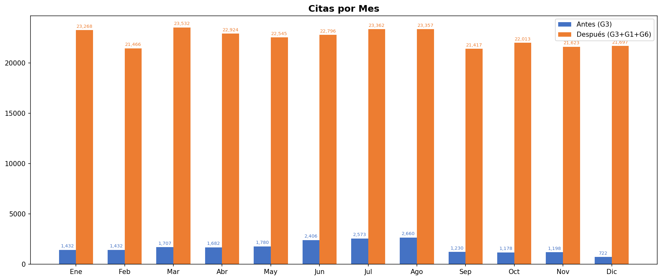
Citas por Mes — Antes y Después (G3+G1+G6)

Mes | Antes (G3) | Después (G3+G1+G6) | Diferencia | %
Ene | 1,432 | 23,268 | +21,836 | 1525%
Feb | 1,432 | 21,466 | +20,034 | 1399%
Mar | 1,707 | 23,532 | +21,825 | 1279%
Abr | 1,682 | 22,924 | +21,242 | 1263%
May | 1,780 | 22,545 | +20,765 | 1167%
Jun | 2,406 | 22,796 | +20,390 | 847%
Jul | 2,573 | 23,362 | +20,789 | 808%
Ago | 2,660 | 23,357 | +20,697 | 778%
Sep | 1,230 | 21,417 | +20,187 | 1641%
Oct | 1,178 | 22,013 | +20,835 | 1769%
Nov | 1,198 | 21,623 | +20,425 | 1705%
Dic | 722 | 21,697 | +20,975 | 2905%
TOTAL | 20,000 | 270,000 | +250,000 | 1250%

Diagnósticos por Tipo
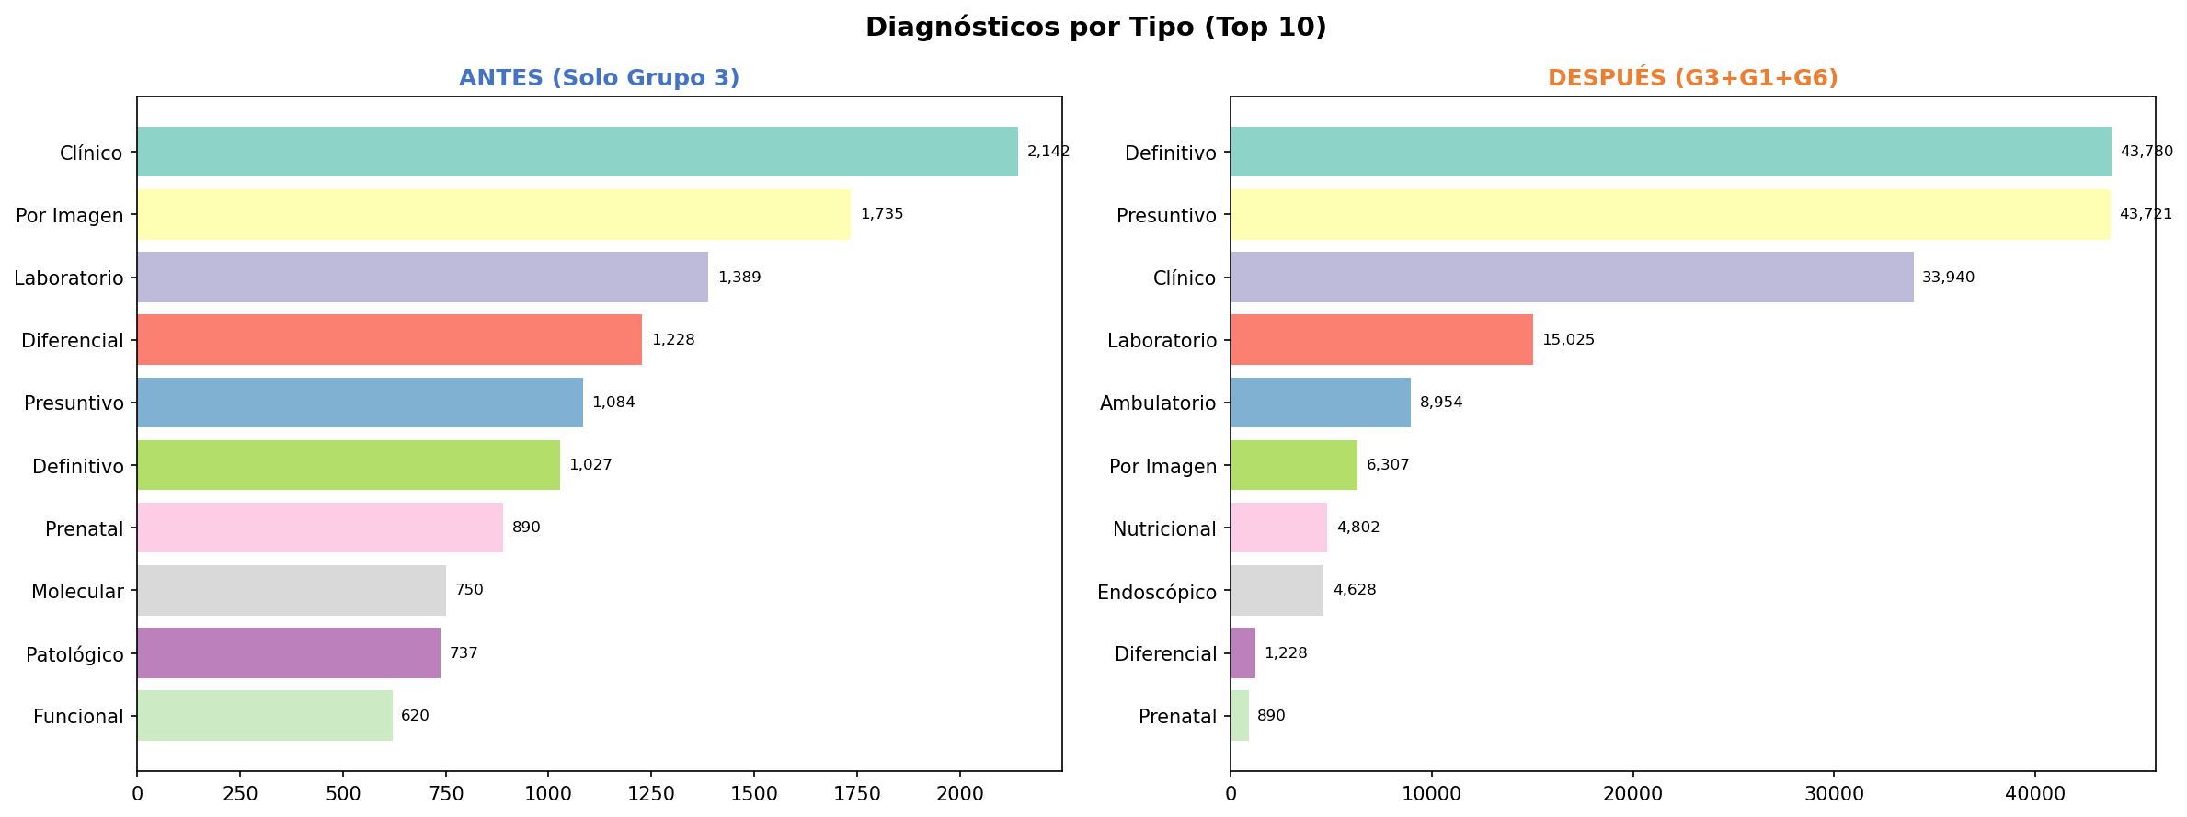
Diagnósticos por Tipo (Top 10) — Antes y Después (G3+G1+G6)

Tipo | Antes (G3) | Tipo | Después (G3+G1+G6)
Clínico | 2,142 | Definitivo | 43,780
Por Imagen | 1,735 | Presuntivo | 43,721
Laboratorio | 1,389 | Clínico | 33,940
Diferencial | 1,228 | Laboratorio | 15,025
Presuntivo | 1,084 | Ambulatorio | 8,954
Definitivo | 1,027 | Por Imagen | 6,307
Prenatal | 890 | Nutricional | 4,802
Molecular | 750 | Endoscópico | 4,628
Patológico | 737 | Diferencial | 1,228
Funcional | 620 | Prenatal | 890
TOTAL | 11,602 | TOTAL | 163,275

